상품제안서
호랑이보틀 | 상품코드: F20863

 |  |  |  |  |  |  | 02-412-0044 | www.easy1.co.kr
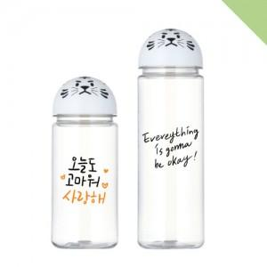

【상세/제작정보】 | 한박스 입수량 100개입(박스당 7,000원 부가세 별도) 100개 1도 단면인쇄 및 종이케이스 무상 지원 2도 및 양면인쇄 개당 300원 추가(부가세 별도) * 인쇄 후 조립하므로 인쇄와 캡이 정면으로 맞지 않을 수 있습니다.(불량 및 교환조건 안됨) * 물조리개가 없이 나가는 제품입니다. 5,000개 이상 발주 시 가격 조정 가능 부가세 및 배송비 별도

【인쇄/포장옵션】 | 실크 / 시판박스

【공급단가】 | 수량 | 200~ | 500~ | 1,000~ | 3,000~ | 5,000~
*VAT별도 | 350ml | 2,700원 | 2,600원 | 2,500원 | 2,400원 | 2,340원
 | 500ml | 2,700원 | 2,600원 | 2,500원 | 2,400원 | 2,340원

【상품 URL】 | https://dev.easy1.co.kr:443/src/goods_detail.php?gdno=20863

